申込用紙
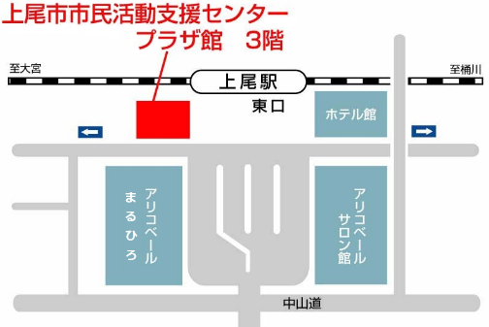
市民活動体験教室「はじめの一歩」 参加申込書
教室名 | アロマハンドトリートメント体験教室 | 日 時 | 10月1日（木） 13時30分～15時30分
フ リ ガ ナ 氏 名 |  | 年 齢 | 歳
住 所 | 〒362- 上尾市
電話番号
Ｅメールアドレス

※お申し込み開始日 ・・・ 9月1日（火）から
お問い合わせ・お申し込みは、上尾市市民活動支援センター まで
上記参加申込書に必要事項を記入の上、直接または電話、 ＦＡＸ、Ｅメールにてお申し込みください。
〒362-0075 上尾市柏座１－１－１５ プラザ館３階
電話：048-778-1810 FAX: 048-778-1820
Ｅメール：s53500@city.ageo.lg.jp

